상품제안서
양장 세바고포켓 라임 다이어리 32절변형 | 상품코드: S28479

 |  |  |  |  |  |  | 02-713-8555 | www.synergygift.co.kr
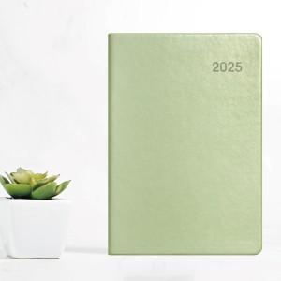

【상세/제작정보】 | <p><span style="font-size: 14pt;">※ 배송비 박스당 5,000원 부가세별도 발생합니다.</span></p>

【인쇄/포장옵션】 | 불박, 금박, 은박 / 포장불가능

【공급단가】 | 수량 | 100~ | 200~ | 500~ | 1,000~ | 3,000~
*VAT별도 | 단가 | 7,190원 | 7,010원 | 6,720원 | 6,600원 | 6,450원

【상품 URL】 | https://www.synergygift.co.kr:443/src/goods_detail.php?gdno=28479

